SafetyLibResource
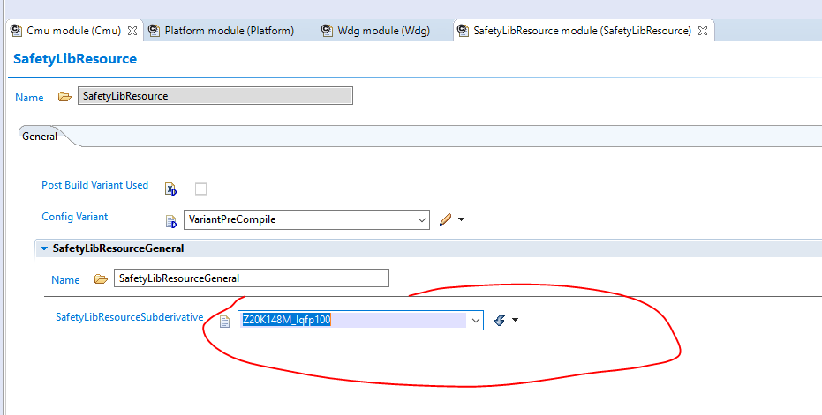
注意封装

CMU(时钟监控)
1.启用中断 注意中断优先级 注意函数名

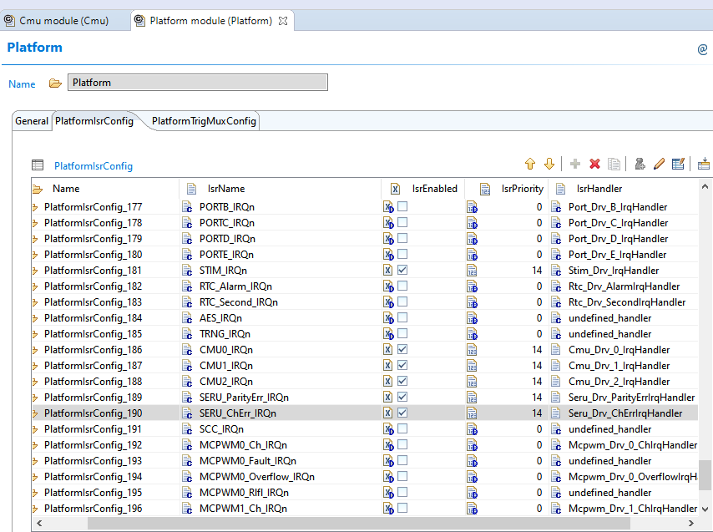
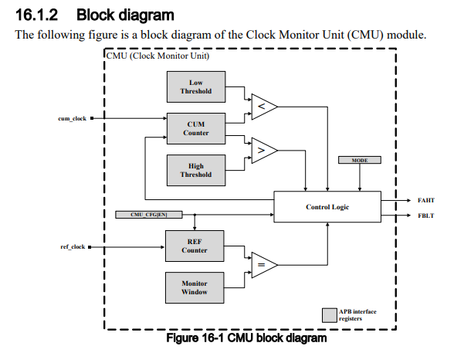

 |  |  | 模式
 |  |  | monitor | 监控,可以产生中断和复位
 |  |  | measure | 只读取频率
 |  |  | CmuMonitorWindow | Reference CLOCK 的时钟计数

 |  |  | FIRMC64 | 10000个clk内,BUS clock的计数
 |  |  | BusClock=80M | 80/64*10000
 |  |  | FIRC64M=64M | 80/64*10000
 |  |  | LPO32K=32K | 32/16000*1000000
 |  |  | FIRC64M正确时钟计数 | 40000
 |  |  | BusClock正确时钟计数 | 12500
 |  |  | LPO32k正确时钟计数 | 2000
 |  |  | 上下限 | 注意BUS的频率和手册的上下限
 | BUS CLK | 中断 | CmuIntLowThreshold | 11350
2.MCU中启用MCUHwTestEnabled |  |  | CmuIntHighThreshold | 13250
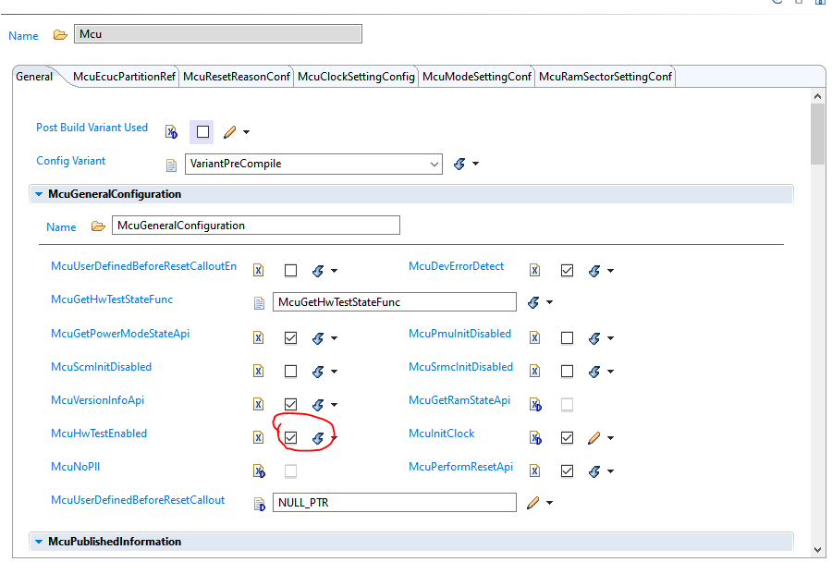
 |  | 复位 | CmuResetHighThreshold |  | 问下别的同事
 |  |  | CmuResetLowThreshold

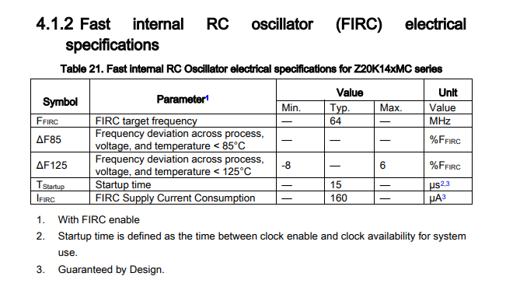
 | FIRC64M | 中断 | CmuIntLowThreshold | 36320
 |  |  | CmuIntHighThreshold | 42400
 |  | 复位 | CmuResetHighThreshold
 |  |  | CmuResetLowThreshold

 | LPO32K | 中断 | CmuIntLowThreshold | 1000
 |  |  | CmuIntHighThreshold | 3000
 |  | 复位 | CmuResetHighThreshold
 |  |  | CmuResetLowThreshold

 | CMU1不支持复位

3.Cache校验丢失
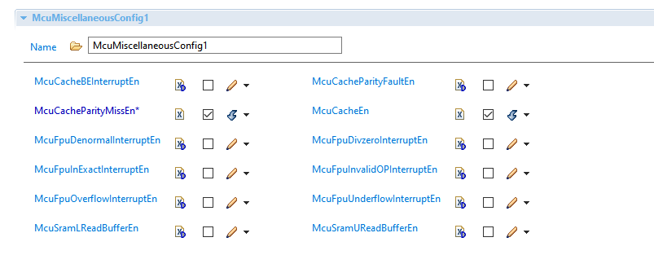

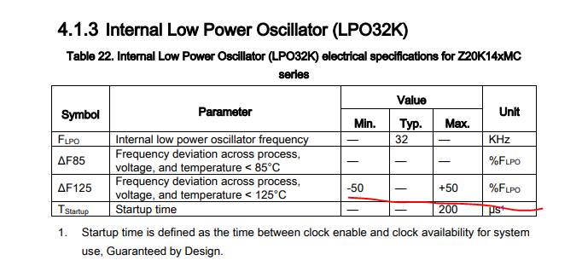

CMU1不支持产生复位

MEH
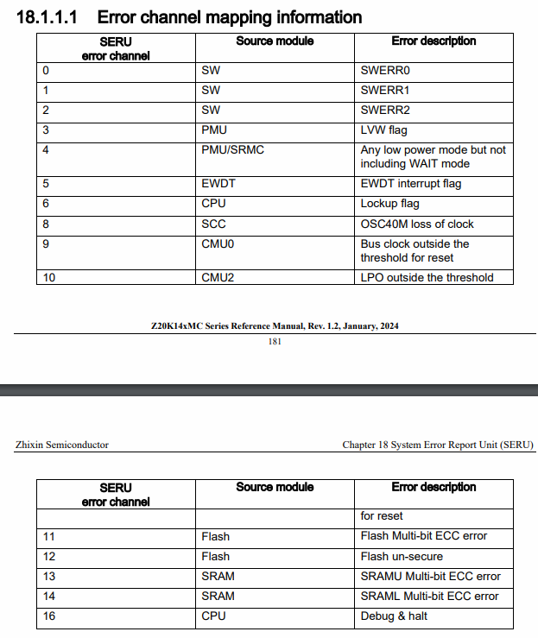
MEH | MicroController Error Handle
SERU | System Error Report Unit

SERU注入
SeruParityErrorCallbackFunc
SeruChannelErrorCallbackFunc
CPU_LOCKUPFLAG | lockup是什么?

MEH注入
哪些错误要输出到PIN OUT 脚?
复位,中断,复位方式,中断方式需要系统再次确认

